OKRĄGŁE
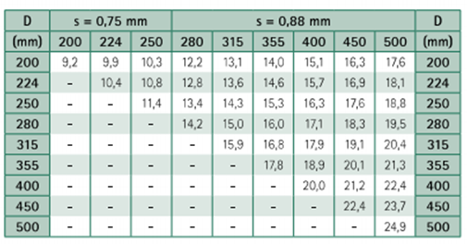
NIEIZLOWANE:
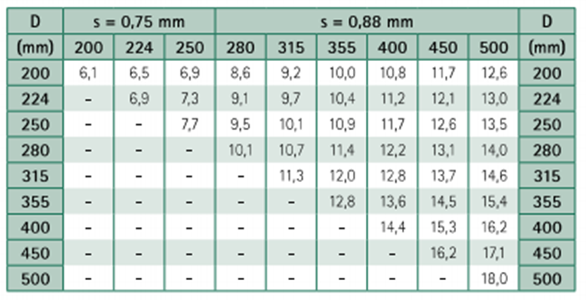

IZOLOWANE

RURY STALOWE
DANE DO WPROWADZENIA: |  |  | STAŁE : |  |  |  | GRUBOŚĆ STALI
NAZWA | WARTOŚĆ | JEDNOSTKA | GĘSTOŚĆ STALI | 7850 | kg/m3 |  | DŁUGOŚĆ BOKU DO 1000mm | 1mm
ŚREDNICA WEWNĘTRZNA | 41.8 | mm | GĘSTOŚĆ WEŁNY MINERALNEJ | 120 | kg/m3 |  | DŁUGOŚĆ BOKU OD 1000mm DO 2000 | 1,13mm
GRUBOŚĆ BLACHY | 3.25 | mm | GĘSTOŚĆ WODY | 1000 | kg/m3 |  | DŁUGOŚĆ BOKU POWYŻEJ 2000 | 1,25mm
GRUBOŚĆ IZOLACJI | 0 | mm
GRUBOŚĆ PŁASZCZA | 0 | mm
WYNIKI
CIĘŻAR Z IZOLACJA + PŁASZCZ | 1822
CIEŻAR Z IZOLACJĄ | 5 |  | ZIELONE POLA DO WYPEŁNIENIA
CIĘŻAR SAMEGO PRZEWODU Z WODĄ | 4.9805

 | 1816.9427986
 | 0 | 0

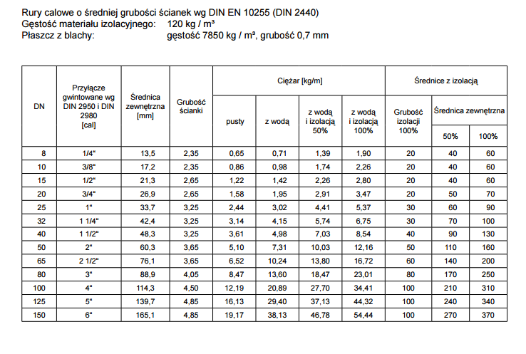

 |  |  |  |  | RURA STALOWA
 |  |  |  |  | DN | DN " | DZ (mm) | G ścianki | IZOLACJA (mm) | 1/2 IZOLACJI (mm) | Dz z izolacją CO (mm) | Dz z 1/2 izol. WL (mm)
 |  |  |  |  | 15 | 1/2 | 21.3 | 2.65 | 20 | 10 | 62 | 42
 |  |  |  |  | 20 | 3/4 | 26.9 | 2.65 | 20 | 10 | 67 | 47
 |  |  |  |  | 25 | 1 | 33.7 | 3.25 | 30 | 15 | 94 | 64
 |  |  |  |  | 32 | 1 1/4 | 42.4 | 3.25 | 30 | 15 | 103 | 73
 |  |  |  |  | 40 | 1 1/2 | 48.3 | 3.25 | 42 | 22 | 133 | 93
 |  |  |  |  | 50 | 2 | 60.3 | 3.65 | 54 | 28 | 169 | 117
 |  |  |  |  | 65 | 2 1/2 | 76.1 | 3.65 | 70 | 35 | 217 | 147
 |  |  |  |  | 80 | 3 | 88.9 | 4.05 | 80 | 40 | 249 | 169
 |  |  |  |  | 100 | 4 | 114.3 | 4.05 | 100 | 50 | 315 | 215
 |  |  |  |  | 125 | 5 | 139.7 | 4.05 | 100 | 50 | 340 | 240
 |  |  |  |  | 150 | 6 | 168.3 | 4.50 | 100 | 50 | 369 | 269
 |  |  |  |  | 200 | 8 | 219.1 | 6.00 | 100 | 50 | 420 | 320
 |  |  |  |  | 250 | 10 | 273.0 | 6.00 | 100 | 50 | 473 | 373

